amazon web (AWS)
IMAGEN | NOMBRE PRODUCTO | MACAR MODELO | PROCESADOR | MEMORIA RAM | ALMACENAMIENTO | TARJETA GRAFICA
 | amazon web service(AWS)mazon Web Services (AWS) es una plataforma de servicios en la nube lanzada por Amazon en 2006. Ofrece una amplia gama de servicios informáticos como almacenamiento, bases de datos, análisis, machine learning, entre los servicios que tiene AWS es tipo (IaaS) | aplicaciones y cargas de trabajo. Este marco ayuda a garantizar una implementación segura y eficiente en entornos cloud, promoviendo una colaboración efectiva para mantener un entorno seguro | como Intel Xeon, AMD EPYC y opciones de otros fabricantes. La elección del procesador en AWS depende de factores como el rendimiento | Instancias con cantidades variables de RAM, como 1 GB, 2 GB, 4 GB, 8 GB, 16 GB, 32 GB, 64 GB, 128 GB, se pueden utlizar cualquiera de estas capacidades | almacenamiento en la nube, como Amazon S3, Amazon EBS, Amazon EFS, Amazon RDS y Amazon DynamoDB, cada una con características específicas | procesamiento gráfico avanzado, como renderizado 3D o aprendizaje automático. Dos opciones populares son Amazon EC2 P3,
VERSIÓN | La versión esta para todo tipo de equipo que valla desde el windows 7 | COTIZACIÓN | SEGURIDA DATOS | COMPATIBILIDAD | REQUISITOS SISTEMA | SOPORTE TECNICO
SISTEMA OPERATIVO | amazon linux, ubutu, windows server, debian, SUSE Linux | Tiene un costo de USD $ 10, por tres meses y uso de herramientas | Seguridad encriptada, permite | Lenguaje de prgramación, Base de datos, | Cuenta AWS, Conexión a internet, Conocimientos | Documentación detallada, foros de la comunidad,
CONECTIVIDAD | Redes virtuales privadas (VPC), Grupos de seguridad, Conexión VPN, Direct conect | premium con actualización de nube para nuevos beneficios | cifrado,Control de acceso, Monitoria y Auditoria, Seguridad basica | Integración con herramientas y servicios externos, Compatibilidad con Estandares Industriales | Tecnicos, Hardware Compatible importante contar con dispositvos | soporte del correo electronico, soporte tecnico 24/7, Trusted Advisor

Microsoft Azure
IMAGEN | NOMBRE PRODUCTO | MACA MODELO | PROCESADOR | MEMORIA RAM | ALMACENAMIENTO | TARJETA GRAFICA
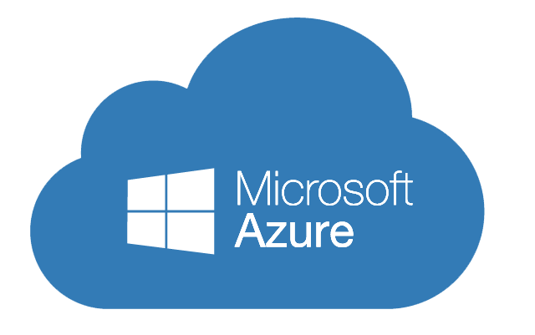 | servicios en la nube ampliamente utilizada que ofrece una variedad de servicios y soluciones para empresas y desarrolladores. Con una integración estrecha con tecnologías Microsoft, Azure proporciona servicios de cómputo, almacenamiento, bases de datos, redes en la cual el tipo de servidor es (PaaS) | Microsoft Azure misma, que se reconoce como una plataforma líder en la industria de la nube. Si necesitas más información específica sobre los servicios o características de Microsoft Azure | se utilizan diversos procesadores de marcas como Intel y AMD en los servidores para ofrecer rendimiento y escalabilidad. La disponibilidad puede variar según la región y el servicio | se utilizan diversos procesadores de marcas como Intel y AMD en los servidores para ofrecer rendimiento y escalabilidad. La disponibilidad puede variar según la región y el servicio | almacenamiento es esencial para guardar datos y archivos de aplicaciones en la nube. Ofrece diferentes tipos de almacenamiento con escalabilidad y alta disponibilidad. Se pueden configurar opciones de redundancia para proteger los datos | Estándar generalmente no incluyen tarjetas gráficas dedicadas, pero existen instancias especiales, como las de la serie NV y NVv3, con GPUs NVIDIA para cargas de trabajo gráficas,
VERSIÓN | La versión esta para todo tipo de equipo que se pueda ejercer | COTIZACIÓN | SEGURIDA DATOS | COMPATIBILIDAD | REQUISITOS SISTEMA | SOPORTE TECNICO
SISTEMA OPERATIVO | Windows, server, Linux, FreeBSD | Tiene un costo deUSD $ 0,72, por tres meses y uso de herramientas | a seguridad de datos es prioritaria. Se | Lenguaje de prgramación, como | conexión a Internet y un navegador web compatible. Los | través de diferentes canales, como
CONECTIVIDAD | establecer conexiones seguras entre tus recursos locales y la nube utilizando redes virtuales, VPNs y ExpressRoute. Azure | premium con actualización de nube para nuevos beneficios de la nube que se utilizan audasmente | ofrecen herramientas como encriptación, controles de acceso y monitoreo continuo | NET, Java, Python,NoSQL, SQL Server, MYSQL,PostgreSQL,MongoDB | requisitos específicos del sistema dependerán de los servicios que desees utilizar, por lo que es importante considerarlos al desarrollar y desplegar aplicaciones en Azure | documentación en línea, chat en vivo y asistencia por teléfono o correo electrónico. Hay opciones de soporte

WORBECH
IMAGEN | NOMBRE PRODUCTO | MACAR MODELO | PROCESADOR | MEMORIA RAM | ALAMCENAMIENTO | TARJETA GRAFICA
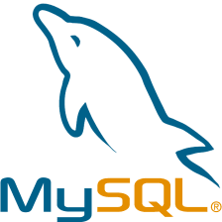 | sistema de gestión de bases de datos relacional de código abierto ampliamente utilizado en aplicaciones web y empresariales. Permite almacenar, organizar y recuperar información a través de consultas SQL. Es conocido por su escalabilidad, velocidad y fiabilidad que el servidor (IaaS) para un mejor funcionamiento. | utilizarse para indicar la versión o la estructura específica de un esquema de base de datos en un momento dado. Esto puede ser útil para realizar seguimiento de cambios, migraciones o actualizaciones en la estructura de la base de datos. | CPU, es una parte clave de cualquier dispositivo informático que ejecuta instrucciones y procesa datos. Su rendimiento afecta la velocidad y eficiencia del dispositivo | ejor capacidad para ejecutar tareas y programas exigentes. Diferentes dispositivos tienen capacidades de RAM variadas, como 4GB, 8GB, 16GB, | tradicionales (HDD) más lentos pero económicos, unidades de estado sólido (SSD) más rápidas y duraderas pero costosas, y almacenamiento en la nube accesible desde cualquier lugar | procesamiento de datos. La eficiencia depende de la configuración del servidor y las consultas SQL. Optimiza MySQL con prácticas como uso de índices y consultas eficientes
VERSIÓN | es importante asegurarte de seguir las mejores prácticas de optimización y configuración | COTIZACIÓN | SEGURIDA DATOS | COMPATIBILIDAD | REQUISITOS SISTEMA | SOPORTE TECNICO
SISTEMA OPERATIVO | WINDOWS, MACos, Linux | Tiene un costo de US $29,86, por tres meses y uso de herramientas | Seguridad encriptada, permite | Lenguaje de prgramación, Base de datos, | Conexión a internet, Conocimientos | Documentación detallada, foros de la comunidad,
CONECTIVIDAD | a conectividad se logra mediante protocolos como TCP/IP para conexiones remotas y sockets UNIX para conexiones locales | premium con actualización de nube para nuevos beneficios | cifrado,Control de acceso, Monitoria y Auditoria, Seguridad basica | Integración con herramientas y servicios externos, Compatibilidad con Estandares Industriales | Tecnicos, Hardware Compatible importante contar con dispositvos | soporte del correo electronico, soporte tecnico 24/7, Trusted Advisor

